画面フロー
アプリ基本設計書 |  |  |  | 担当者 | きらぼし |  | 確認日

 |  |  |  |  | DNX | 米山 | 確認日 | 2021-04-28

画面コード | F2720M00 F2720S01 F2720P01 | フロー名 | 他行振込結果照会流れ

STEP1
☆
STEP2
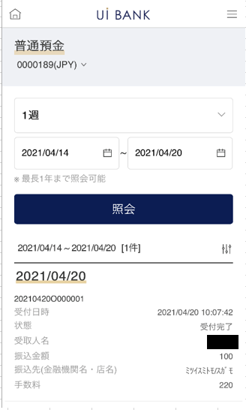 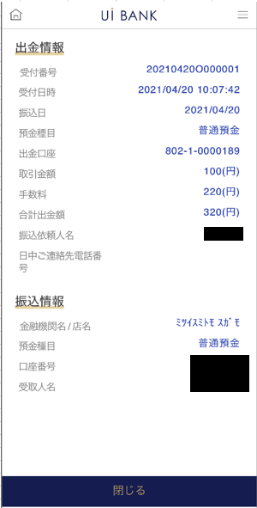

補足説明：
☆：UI銀行様のロゴ挿入に影響し表題のタイトルにロゴが挿入されています。 最新版のものではデザインの関係上「振込/振替手続」とタイトル表記しております。 希望の文言等ございましたらご相談いただけますと幸いです。

F2720S01_画面レイアウト
アプリ基本設計書 |  |  |  |  |  |  |  |  | 担当者 | きらぼし |  |  | 確認日

 |  |  |  |  |  |  |  |  |  | DNX | 米山 |  | 確認日 | 2021-04-28

要件充足表No. | 43 | カテゴリ | App PKG | Lvel 1 | Lvel 2 | Lvel 3 |  | Lvel 4 | Lvel 5
 |  |  |  | モバイルアプリ | 基本機能 | MENU

要件充足表No. | 57、58 | カテゴリ | 外部PKG | Lvel 1 | Lvel 2 | Lvel 3 |  | Lvel 4 | Lvel 5
 |  |  |  | 全銀システム | 全銀システム | コアタイム・モアタイム

画面コード | F2720S01 | 画面名 | 他行振込結果照会

画面レイアウト： |  |  |  |  |  |  | 画面説明：

 |  |  |  |  |  |  | - 口座と照会期間を選択 - 期間を選択後照会 - 下部にリスト出力 - リスト押下時に詳細のポップアップ

1

 |  |  |  |  |  |  | 項目説明

2
 |  |  |  |  |  |  | 項番 | 操作 | 選択肢/入力内容 |  |  | 備考 |  | AiTHERとの連携 (参照元データ)

3
 |  |  |  |  |  |  | 1 | － | 常時表示 |  |  | - |  | 0248
 |  |  |  |  |  |  | 2 | プルダウン | 1日、1週、2週、1ヶ月、3ヶ月 |  |  | - |  | -
 |  |  |  |  |  |  | 3 | クリック | カレンダーより選択 |  |  | - |  | -
 |  |  |  |  |  |  | 4 | クリック | - |  |  | 項目5 表示 |  | -
 |  |  |  |  |  |  | 5 | クリック | - |  |  | F2720P01に遷移 |  | -
 |  |  |  |  |  |  | 6
4
 |  |  |  |  |  |  | 7
 |  |  |  |  |  |  | 8
 |  |  |  |  |  |  | 9
 |  |  |  |  |  |  | 10
 |  |  |  |  |  |  | 11
 |  |  |  |  |  |  | 12
 |  |  |  |  |  |  | 13
5
 |  |  |  |  |  |  | 14
 |  |  |  |  |  |  | 15
 |  |  |  |  |  |  | きらぼし様コメント & デザイン変更コメント(要件定義書参照) |  |  |  |  |  |  | 対応確認
 |  |  |  |  |  |  | No. | 内容
 |  |  |  |  |  |  | 1 | 預金口座の商品名を決定後に変更します |  |  |  |  |  | 項目1 対応済
 |  |  |  |  |  |  | 2 | 照会期間をリストから選択した際等の挙動の説明文言を追加希望します |  |  |  |  |  | 文言提供待ち
 |  |  |  |  |  |  | 3
 |  |  |  |  |  |  | 4
 |  |  |  |  |  |  | 5
 |  |  |  |  |  |  | 6
 |  |  |  |  |  |  | 7
 |  |  |  |  |  |  | 8
 |  |  |  |  |  |  | 9
 |  |  |  |  |  |  | 10

F2720P01_画面レイアウト
アプリ基本設計書 |  |  |  |  |  |  |  |  | 担当者 | きらぼし |  |  | 確認日

 |  |  |  |  |  |  |  |  |  | DNX | 米山 |  | 確認日 | 2021-04-28

要件充足表No. | 43 | カテゴリ | App PKG | Lvel 1 | Lvel 2 | Lvel 3 |  | Lvel 4 | Lvel 5
 |  |  |  | モバイルアプリ | 基本機能 | MENU

要件充足表No. | 57、58 | カテゴリ | 外部PKG | Lvel 1 | Lvel 2 | Lvel 3 |  | Lvel 4 | Lvel 5
 |  |  |  | 全銀システム | 全銀システム | コアタイム・モアタイム

画面コード | F2720P01 | 画面名 | 他行振込結果照会

画面レイアウト： |  |  |  |  |  |  | 画面説明：

 |  |  |  |  |  |  | - クリックしてリストの詳細 - 下部の閉じるボタンでポップアップ閉鎖

1

 |  |  |  |  |  |  | 項目説明

 |  |  |  |  |  |  | 項番 | 操作 | 選択肢/入力内容 |  |  | 備考 |  | AiTHERとの連携 (参照元データ)

 |  |  |  |  |  |  | 1 | － | 常時表示 |  |  | - |  | -
 |  |  |  |  |  |  | 2 | － | 常時表示 |  |  | - |  | -
 |  |  |  |  |  |  | 3 | クリック | - |  |  | F2720S01に遷移 |  | -
 |  |  |  |  |  |  | 4
 |  |  |  |  |  |  | 5
 |  |  |  |  |  |  | 6
 |  |  |  |  |  |  | 7
 |  |  |  |  |  |  | 8
 |  |  |  |  |  |  | 9
2
 |  |  |  |  |  |  | 10
 |  |  |  |  |  |  | 11
 |  |  |  |  |  |  | 12
 |  |  |  |  |  |  | 13
 |  |  |  |  |  |  | 14
 |  |  |  |  |  |  | 15
 |  |  |  |  |  |  | きらぼし様コメント & デザイン変更コメント(要件定義書参照) |  |  |  |  |  |  | 対応確認
 |  |  |  |  |  |  | No. | 内容
 |  |  |  |  |  |  | 1 | -
 |  |  |  |  |  |  | 2
 |  |  |  |  |  |  | 3
 |  |  |  |  |  |  | 4
 |  |  |  |  |  |  | 5
 |  |  |  |  |  |  | 6
 |  |  |  |  |  |  | 7
3
 |  |  |  |  |  |  | 8
 |  |  |  |  |  |  | 9
 |  |  |  |  |  |  | 10

